Tabelle1
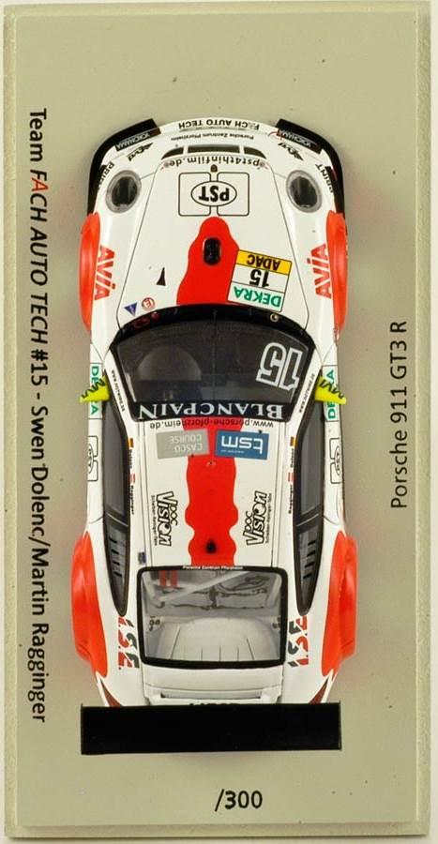
Radlasten |  |  |  |  |  | Ziel
 |  | vo | 60.2% |  |  |  |  | vo | 60.2%
 | links |  |  | rechts |  |  | links |  |  | rechts
vorne in kg | 468 |  |  | 455 |  | vorne in kg | 473 |  |  | 450
 |  |  |  |  |  |  | 5 |  |  | -5

li | 51.5% |  |  | 48.5% | re | li | 51.5% |  |  | 48.5% | re

hinten in kg | 322 |  |  | 289 |  | hinten in kg | 317 |  |  | 294
 |  |  |  |  |  |  | -5 |  |  | 5
 |  | hi | 39.8% |  |  |  |  | hi | 39.8%
Crosswight |  |  |  |  |  | Crosswight
777 |  |  |  |  | 757 | 767 |  |  |  |  | 767
50.7% |  | Summe | 1534 | kg | 49.3% | 50.0% |  | Summe | 1534 | kg | 50.0%

